Dashboard
BLOCK 139

 | VERSION | 1.0.0

Chuyên Đề Phát Triển Web 1

Evidance
hình1

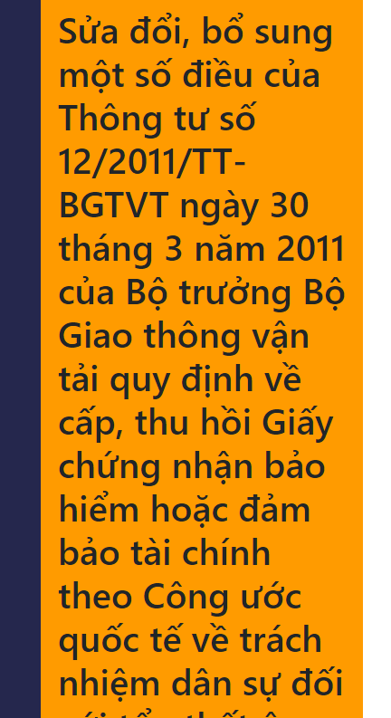
hình2

hình3

hình4

hình5


hình6

hình7

hình8

hình9

hình10


hình11

hình12

